Diagrama inicial
Diagrama Entidad-Relación (DER)

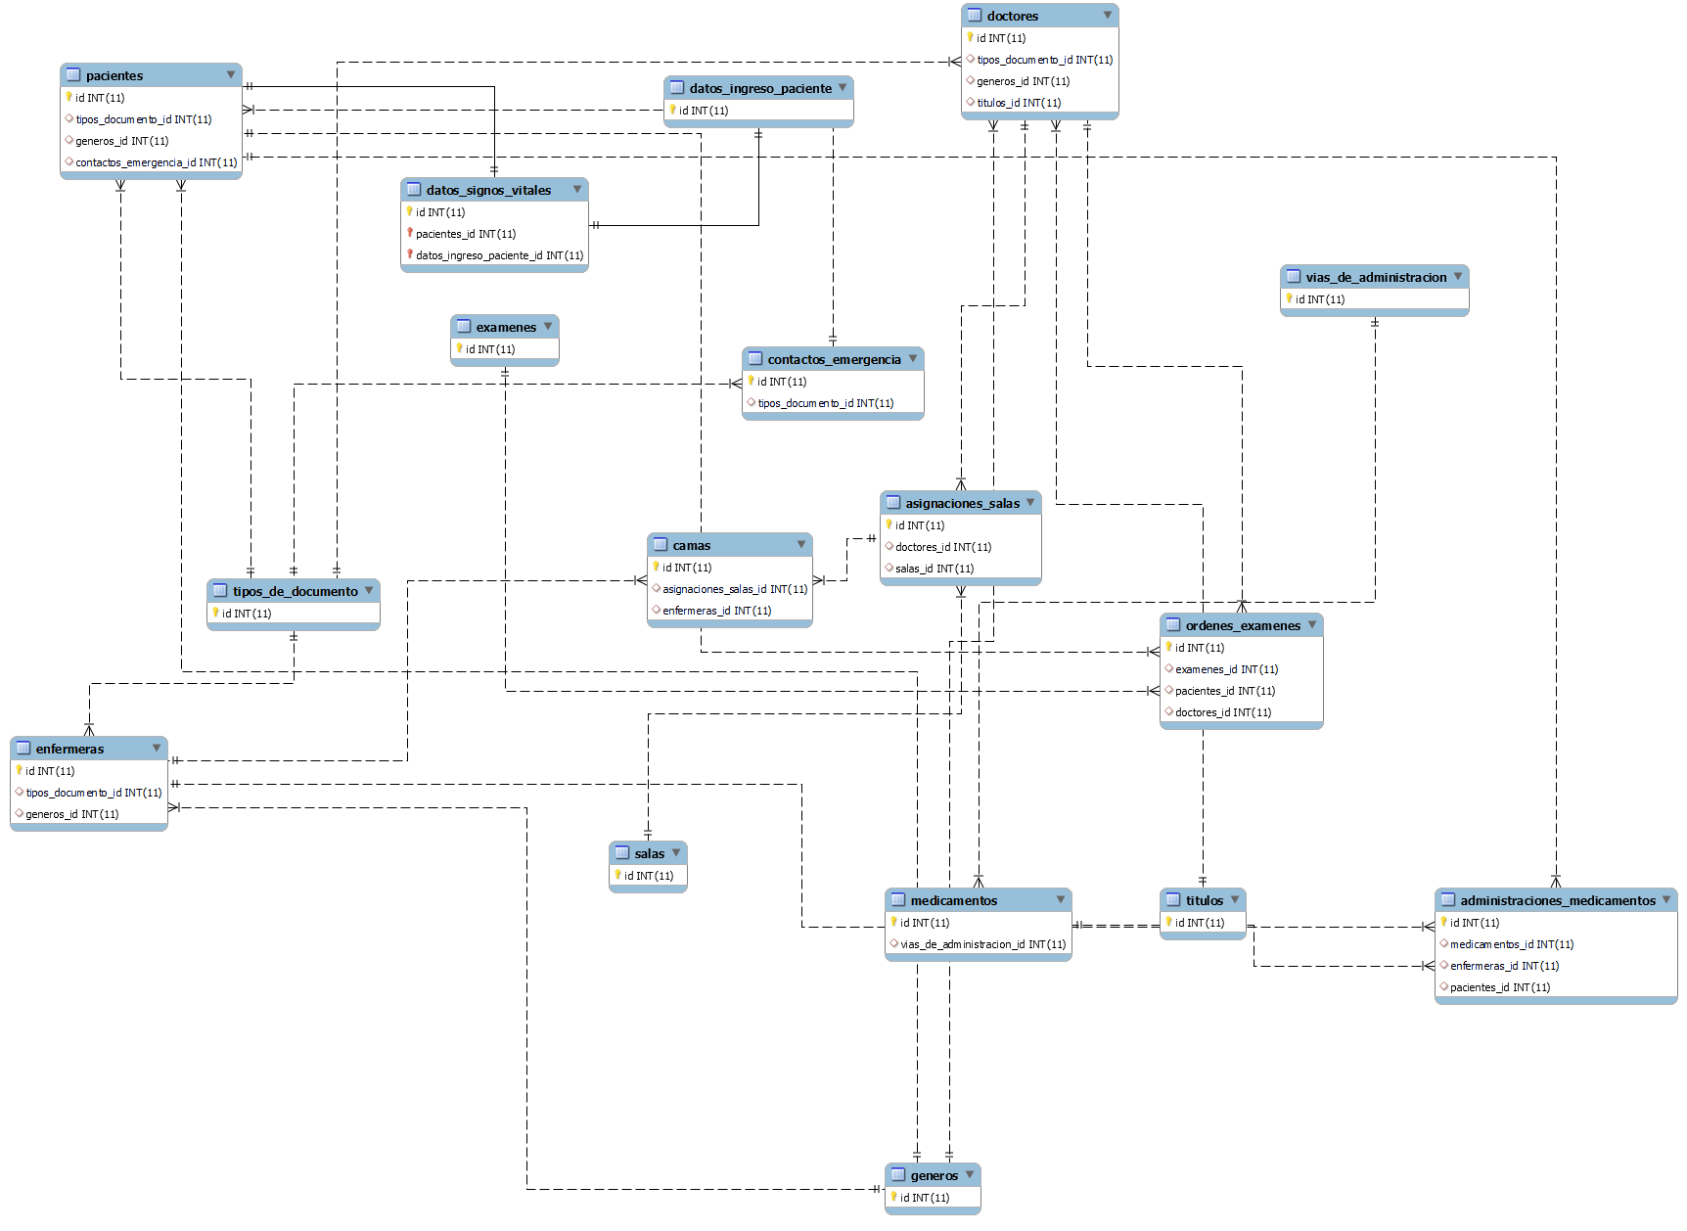

 | x

MR (data modeler)
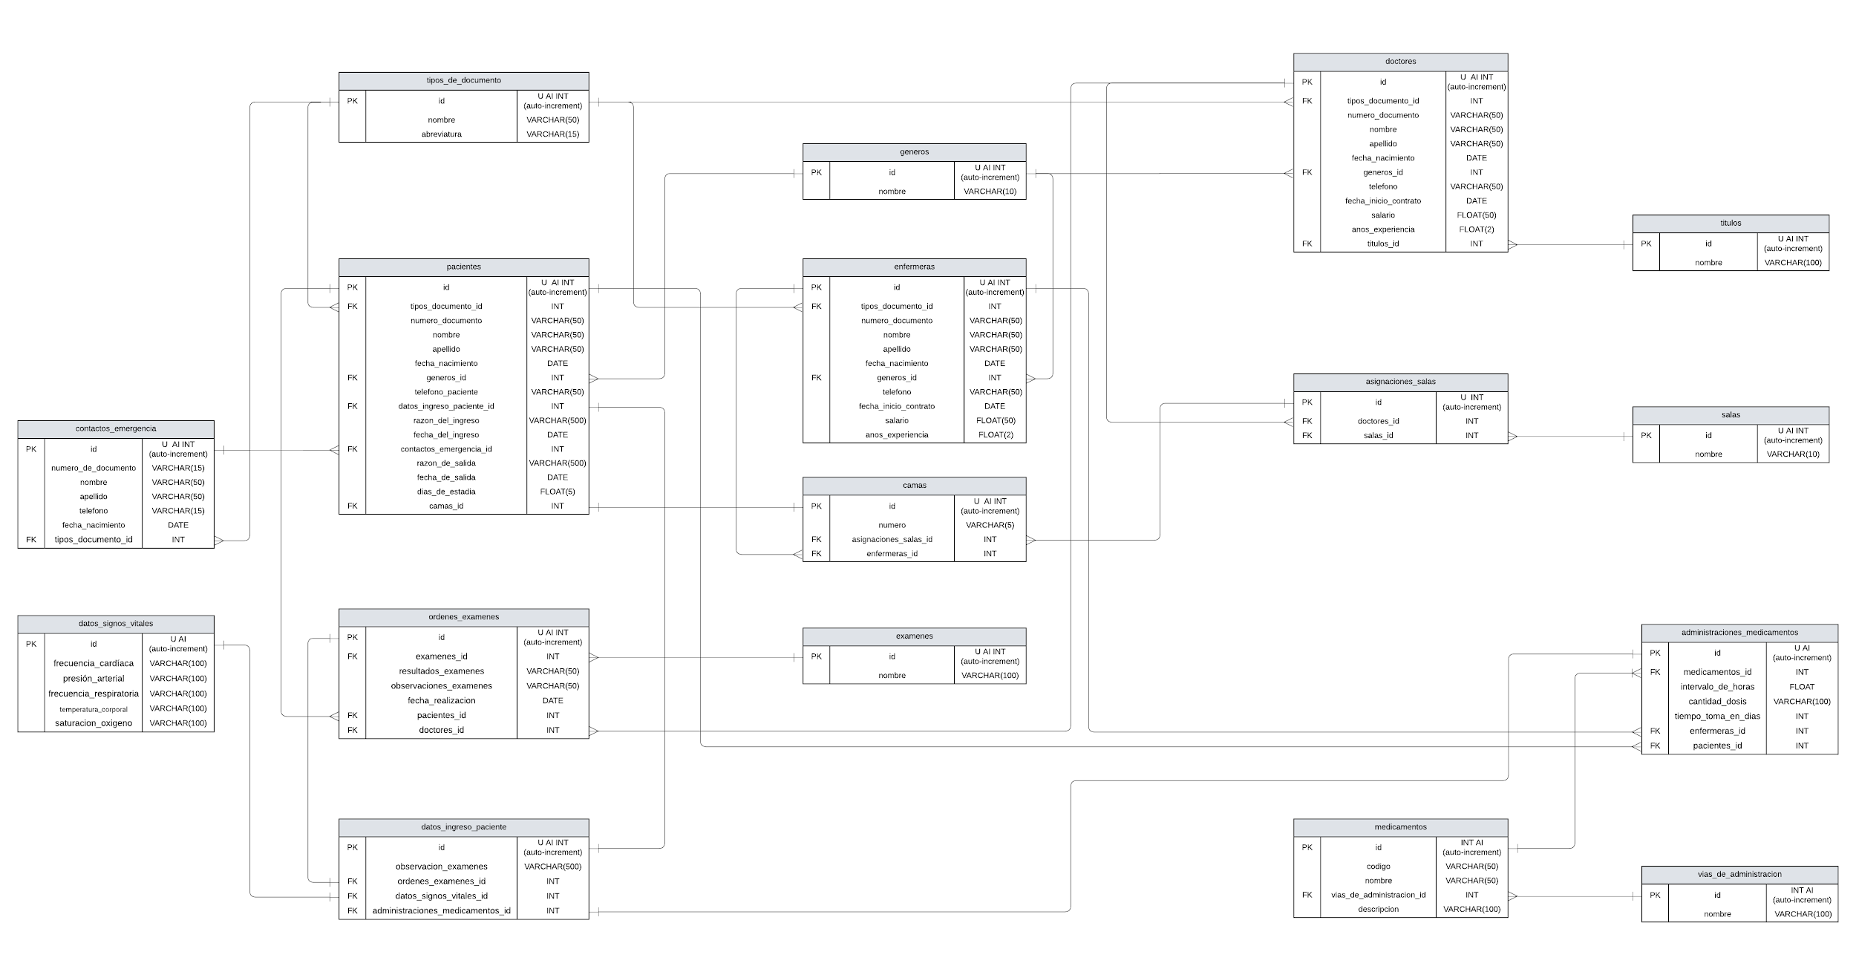
Modelo Relacional diseñado
Link: https://lucid.app/lucidchart/2f93e164-c96e-4de4-8b95-f50ada638c38/edit?invitationId=inv_0dabb855-e062-4dc3-aec6-3d2e2c61b658&page=HWEp-vi-RSFO#

